Sheet1
1 | 2 | 3 | 4 | 5 | 6 | 7 | 8 | 9 | 10 | 11 | 12 | 13 | 14 | 15 | 16 | 17 | 18 | 19 | 20 | 21 | 22 | 23 | 24 | 25 | 26 | 27 | 28 | 29 | 30 | 31 | 32 | 33 | 34
 |  |  | Bat5 |  |  |  | Bat6 |  |  | Bat7 |  |  | Bat8 |  |  | Birde | 区间权重 |  |  | Eagle | 区间权重 |  |  | Albatross | 区间权重
 |  |  | LV0 | LV1 | LV2 | LV3 | LV4 | LV5 | LV6 | LV7 | LV8 | LV9 | LV10 |  | - | 1 | 26 |  | - | 10 | 9 |  | - | 20 | 77 | 0.33624454148 | 0.11306039168
Bat5 | LV0 | Birde | 20 | 20 | 20 | 20 | 10 | 10 | 10 | 10 | 10 | 10 | 10 |  | 100 | 2 | 122 |  | 300 | 11 | 162 |  | 300 | 21 | 0 | 0 | 0
 |  | Eagle | 50 | 70 | 70 | 70 | 70 | 70 | 70 | 70 | 70 | 70 | 70 |  | 50 | 3 | 210 |  | 200 | 12 | 681 |  | 280 | 22 | 48 | 0.2096069869 | 0.043935088957
 |  | Albatross | 0 | 0 | 20 | 30 | 400 | 450 | 500 | 550 | 600 | 650 | 1000 |  | 30 | 4 | 549 |  | 100 | 13 | 612 |  | 250 | 23 | 78 | 0.34061135371 | 0.11601609428
 | LV1 | Birde | 40 | 20 | 20 | 20 | 10 | 10 | 10 | 10 | 10 | 10 | 10 |  | 10 | 5 | 383 |  | 50 | 14 | 863 |  | 220 | 24 | 19 | 0.082969432314 | 0.0068839266986
 |  | Eagle | 50 | 50 | 70 | 70 | 70 | 70 | 70 | 70 | 70 | 70 | 70 |  |  |  |  |  | 30 | 15 | 1659 |  | 200 | 25 | 7 | 0.03056768559 | 0.0009343834023
 |  | Albatross | 0 | 0 | 40 | 150 | 300 | 350 | 400 | 450 | 500 | 550 | 950 |  |  |  |  |  | 10 | 16 | 616 |  |  |  | 229 |  | 0.28082988501
 | LV2 | Birde | 80 | 40 | 20 | 20 | 10 | 10 | 10 | 10 | 10 | 10 | 10 |  |  |  |  |  |  |  |  |  | 280
 |  | Eagle | 50 | 50 | 50 | 70 | 70 | 70 | 70 | 70 | 70 | 70 | 70
 |  | Albatross | 0 | 0 | 30 | 100 | 200 | 250 | 300 | 350 | 400 | 450 | 800
 | LV3 | Birde | 160 | 80 | 20 | 20 | 10 | 10 | 10 | 10 | 10 | 10 | 10
 |  | Eagle | 50 | 50 | 50 | 50 | 70 | 70 | 70 | 70 | 70 | 70 | 70
 |  | Albatross | 0 | 0 | 10 | 50 | 100 | 150 | 200 | 400 | 450 | 500 | 700
Bat6 | LV4 | Birde | 100 | 200 | 100 | 20 | 20 | 20 | 20 | 10 | 10 | 10 | 10
 |  | Eagle | 20 | 50 | 50 | 50 | 50 | 70 | 70 | 70 | 70 | 70 | 70 |  | 直接使用现成数据进行拟合
 |  | Albatross | 0 | 0 | 0 | 0 | 0 | 40 | 150 | 300 | 350 | 400 | 600
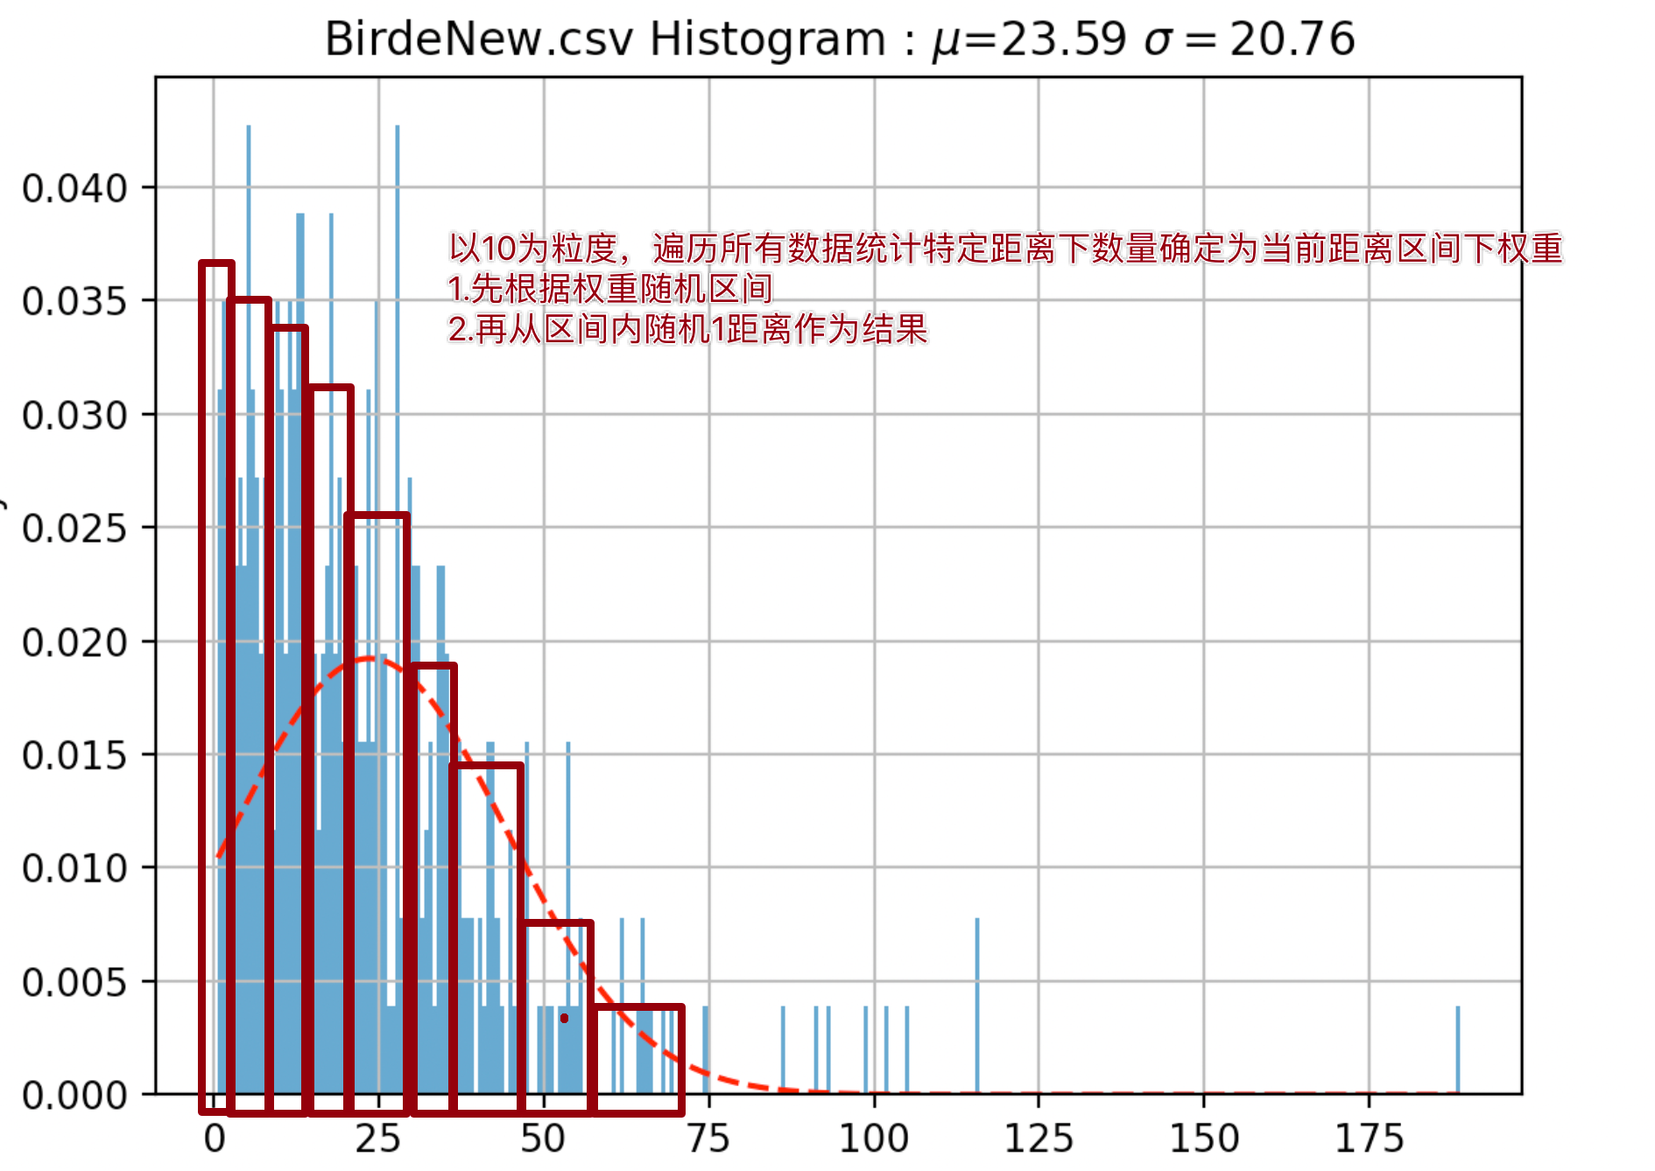
 | LV5 | Birde | 100 | 300 | 200 | 100 | 40 | 20 | 20 | 10 | 10 | 10 | 10
 |  | Eagle | 10 | 50 | 50 | 50 | 50 | 50 | 70 | 70 | 70 | 70 | 70
 |  | Albatross | 0 | 0 | 0 | 0 | 0 | 30 | 100 | 200 | 250 | 300 | 500
 | LV6 | Birde | 100 | 400 | 300 | 150 | 80 | 20 | 20 | 10 | 10 | 10 | 10
 |  | Eagle | 5 | 50 | 50 | 50 | 50 | 50 | 50 | 70 | 70 | 70 | 70
 |  | Albatross | 0 | 0 | 0 | 0 | 0 | 10 | 50 | 100 | 150 | 200 | 400
Bat7 | LV7 | Birde | 100 | 100 | 100 | 100 | 200 | 100 | 20 | 20 | 20 | 20 | 20
 |  | Eagle | 0 | 0 | 0 | 0 | 50 | 50 | 50 | 50 | 50 | 70 | 70
 |  | Albatross | 0 | 0 | 0 | 0 | 0 | 0 | 0 | 0 | 0 | 40 | 150
 | LV8 | Birde | 100 | 100 | 100 | 100 | 300 | 200 | 100 | 40 | 40 | 20 | 20
 |  | Eagle | 0 | 0 | 0 | 0 | 50 | 50 | 50 | 50 | 50 | 50 | 70
 |  | Albatross | 0 | 0 | 0 | 0 | 0 | 0 | 0 | 0 | 0 | 30 | 100
 | LV9 | Birde | 100 | 100 | 100 | 100 | 100 | 100 | 100 | 80 | 80 | 0 | 20
 |  | Eagle | 0 | 0 | 0 | 0 | 0 | 0 | 0 | 50 | 50 | 0 | 50
 |  | Birde | 0 | 0 | 0 | 0 | 0 | 0 | 0 | 0 | 0 | 30 | 50
Bat8 | LV10 | Birde | 100 | 100 | 100 | 100 | 100 | 100 | 100 | 100 | 100 | 80 | 20
 |  | Eagle | 0 | 0 | 0 | 0 | 0 | 0 | 0 | 0 | 50 | 50 | 50
 |  | Albatross | 0 | 0 | 0 | 0 | 0 | 0 | 0 | 0 | 0 | 0 | 50

Framework
PURCHASE

Diamond
Idle Reward

chest token
Chest
STORE
副本系统排布 |  | 关卡进度 - 具体id卡具体等级
Course
Card
 | Link
⭐️
球场卡标准 |  | 具体id卡具体星级与奖励

Upgrade
PVE
card token

不同类型玩家 活跃&付费 与 养成进程

 |  | 「 目标 」

Star Bar

PVP 过程讨论or模拟or目标

Outer Rewards
Chest
Coin
Diamonds
Club
...

Better
RANK

PVP

Dungeon
1 | 2 | 3 | 4 | 5 | 6 | 7 | 8 | 9 | 10 | 11 | 12 | 13 | 14 | 15 | 16 | 17 | 18 | 19 | 20
持续天数 | 10 |  | 要求：难度指数波动向上 |  |  |  |  |  |  |  |  | 执行脚本，对所有卡片进行上色，并且对已经安排了的卡片进行标记

Chapter | level | 卡片选择 | 等级 | 描述 | 卡&等级 | 难度指数
1 | 1 | 橙1 | 1 | 橙1 - Lv1 | 橙1 | 393
2 | 2 | 橙2 | 1 | 橙2 - Lv1 | 橙1 | 393
3 | 3 | 橙1 | 2 | 橙1 - Lv2 | 橙2 | 353.7
4 | 4 | 橙2 | 2 | 橙2 - Lv2 | 橙2 | 353.7
5 | 5 | 紫1 | 1 | 紫1 - Lv1 | 紫1 | 579
6 | 6 | 橙1 | 3 | 橙1 - Lv3 | 橙3 | 314.4
7 | 7 | 紫2 | 1 | 紫2 - Lv1 | 紫1 | 579
8 | 8 | 橙2 | 3 | 橙2 - Lv3 | 橙3 | 314.4
9 | 9 | 紫3 | 1 | 紫3 - Lv1 | 紫1 | 579
10 | 10 | 紫4 | 1 | 紫4 - Lv1 | 紫1 | 579
11 | 11 | 紫1 | 2 | 紫1 - Lv2 | 紫2 | 521.1
12 | 12 | 紫2 | 2 | 紫2 - Lv2 | 紫2 | 521.1
13 | 13 | 橙1 | 4 | 橙1 - Lv4 | 橙4 | 793
14 | 14 | 橙2 | 4 | 橙2 - Lv4 | 橙4 | 793
15 | 15 | 紫3 | 2 | 紫3 - Lv2 | 紫2 | 521.1
16 | 16 | 紫4 | 2 | 紫4 - Lv2 | 紫2 | 521.1
17 | 17 | 紫1 | 3 | 紫1 - Lv3 | 紫3 | 463.2
18 | 18 | 橙1 | 5 | 橙1 - Lv5 | 橙5 | 713.7
19 | 19 | 紫3 | 3 | 紫3 - Lv3 | 紫3 | 463.2
20 | 20 | 紫2 | 3 | 紫2 - Lv3 | 紫3 | 463.2
21 | 21 | 橙2 | 5 | 橙2 - Lv5 | 橙5 | 713.7
22 | 22 | 紫4 | 3 | 紫4 - Lv3 | 紫3 | 463.2
23 | 23 |  |  | - Lv |  | #N/A
24 | 24 |  |  | - Lv |  | #N/A
25 | 25 |  |  | - Lv |  | #N/A |  |  |  |  |  | 卡片库
26 | 26 |  |  | - Lv |  | #N/A |  |  |  |  |  | 橙1 | 橙2 | 紫1 | 紫2 | 紫3 | 紫4 | 传奇1 | 传奇2
27 | 27 |  |  | #REF! | #REF! | #REF! |  |  |  |  |  | Lv1 | Lv1 | Lv1 | Lv1 | Lv1 | Lv1 | Lv1 | Lv1
28 | 28 |  |  | #REF! | #REF! | #REF! |  |  |  |  |  | Lv2 | Lv2 | Lv2 | Lv2 | Lv2 | Lv2 | Lv2 | Lv2
29 | 29 |  |  | #REF! | #REF! | #REF! |  |  |  |  |  | Lv3 | Lv3 | Lv3 | Lv3 | Lv3 | Lv3 | Lv3 | Lv3
30 | 30 |  |  | - Lv |  | #N/A |  |  |  |  |  | Lv4 | Lv4 | Lv4 | Lv4 | Lv4 | Lv4 | Lv4 | Lv4
31 | 31 |  |  | - Lv |  | #N/A |  |  |  |  |  | Lv5 | Lv5 | Lv5 | Lv5 | Lv5 | Lv5 | Lv5 | Lv5
32 | 32 |  |  | - Lv |  | #N/A |  |  |  |  |  | Lv6 | Lv6 | Lv6 | Lv6 | Lv6 | Lv6 | Lv6 | Lv6
33 | 33 |  |  | - Lv |  | #N/A |  |  |  |  |  | Lv7 | Lv7 | Lv7 | Lv7 | Lv7 | Lv7 | Lv7 | Lv7
34 | 34 |  |  | - Lv |  | #N/A |  |  |  |  |  | Lv8 | Lv8 | Lv8 | Lv8 | Lv8 | Lv8 | Lv8 | Lv8
35 | 35 |  |  | - Lv |  | #N/A |  |  |  |  |  | Lv9 | Lv9 | Lv9 | Lv9 | Lv9 | Lv9 | Lv9 | Lv9
36 | 36 |  |  | - Lv |  | #N/A |  |  |  |  |  | Lv10 | Lv10 | Lv10 | Lv10 | Lv10 | Lv10 | Lv10 | Lv10
37 | 37 |  |  | - Lv |  | #N/A
38 | 38 |  |  | - Lv |  | #N/A
39 | 39 |  |  | - Lv |  | #N/A
40 | 40 |  |  | - Lv |  | #N/A
41 | 41 |  |  | - Lv |  | #N/A
42 | 42 |  |  | - Lv |  | #N/A
43 | 43 |  |  | - Lv |  | #N/A
44 | 44 |  |  | - Lv |  | #N/A
45 | 45
46 | 46
47 | 47
48 | 48
49 | 49
50 | 50
51 | 51
52 | 52
53 | 53
54 | 54
55 | 55
56 | 56
57 | 57
58 | 58
59 | 59
60 | 60

